상품제안서
심플슬림 수첩형 메모패드 | 상품코드: S42005

 |  |  |  |  |  |  | 02-713-8555 | www.synergygift.co.kr
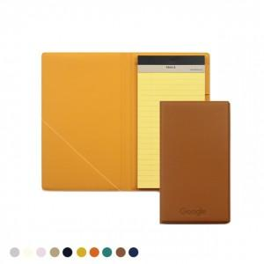

【상세/제작정보】

【인쇄/포장옵션】 | 불박, 금박, 풀칼라 / 크라프트상자

【공급단가】 | 수량 | 50~ | 100~ | 500~ | 1,000~ | 3,000~
*VAT별도 | 단가 | 7,100원 | 6,200원 | 5,640원 | 5,290원 | 4,850원

【상품 URL】 | https://www.synergygift.co.kr:443/src/goods_detail.php?gdno=42005

